표지
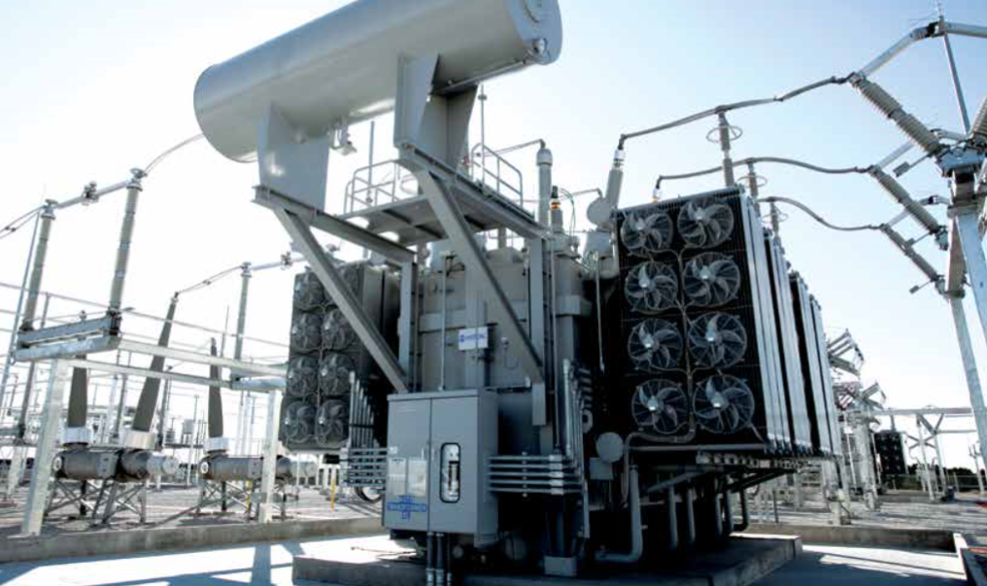
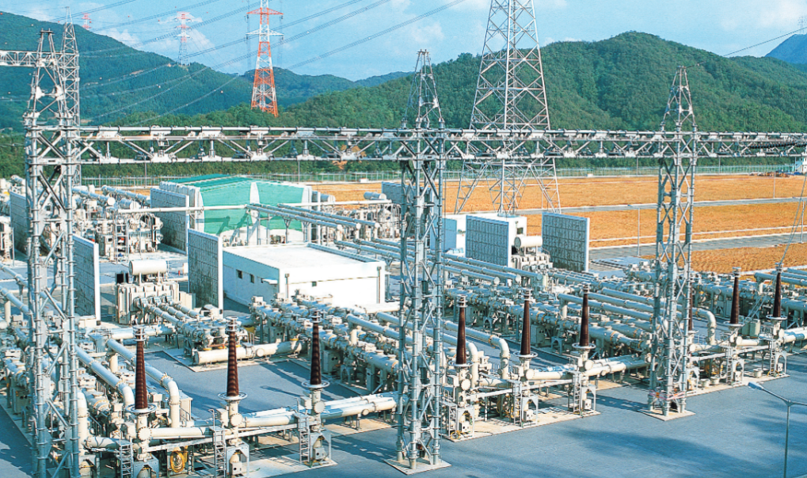

320-1. 프로그램 설계서

- ASP_HHMP9040M -

리소스마스터

2021.01.07
효성중공업 차세대 시스템 구축 PJT

기능설계
프로그램 기능설계
프로젝트 명 |  |  | 효성중공업 차세대 시스템 구축 PJT |  | 부문 | 03.생산
시스템 |  |  | SCM |  | 모듈 | PP
작성자(PI) |  |  | 류호철 |  | 관련 프로세스ID(L5)
프로그램 명 |  |  | 리소스마스터
프로그램 목적 (개발 사유, 효과, 배경 포함) |  |  | 리소스CAPA를 관리하는 기능 -->인원,가동시간(MH),유효가동율(%),효율(%),잔업율(%)을 변경하여 [Capacity]변경 관리
기능 개요
1. 기능 요약
 | 1) Capa.비대상 체크[v]면 인원,가동시간(MH),유효가동율(%),효율(%),잔업율(%) 컬럼 설정 불가
 | 2) Capa.비대상 체크[ ]면 인원,가동시간(MH),유효가동율(%),효율(%),잔업율(%) 컬럼 설정 가능
 | 3) Capacity 컬럼은 Capa.비대상이 체크되어 있지 않으면 인원,가동시간,유효가동율,효율,잔업율을 반영하여 자동 산출(수정불가)
 | Capa.비대상이 체크된 경우 Capacity는 99,999로 자동 설정

2. 고려 사항

화면설계(Online, Report, Online-Report 유형만Function,Interface,Exit 제외)
실행 초기 화면 또는 조건 입력 화면

1) 화면명: 리소스 마스터

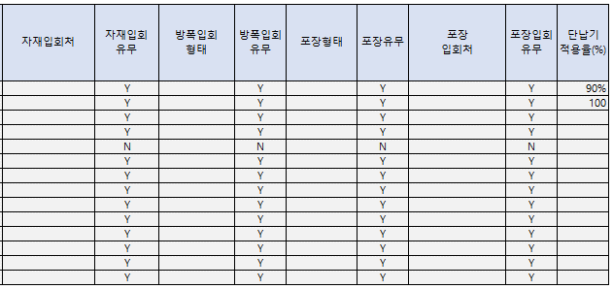

2) 화면 필드/버튼 설명
화면그룹 |  | 항목 |  | 설명 |  |  | 비고
검색조건 |  | 플랜트 |  | 고압전동기'로 Setting |  |  | 필수,DISABLE

버튼1 |  | 조회 |  | 검색조건에 해당하는 내용 조회 |  |  | 버튼기능 ENABLE

버튼2 |  | 다운로드 |  | 그리드 정보 다운로드 |  |  | 버튼기능 ENABLE
 |  | 리프레쉬 |  | 그리드 정보 다시 조회 |  |  | 버튼기능 ENABLE
 |  | 라인추가 |  | 라인추가 기능 DISABLE |  |  | 버튼기능 ENABLE
 |  | 라인삭제 |  | 라인삭제 기능 DISABLE |  |  | 버튼기능 ENABLE
 |  | 저장 |  | 저장 기능 DISABLE |  |  | 버튼기능 ENABLE
화면 |  | No. |  | 행번호 |  |  | 자동 부여
 |  | 코드 |  | 리소스 코드 |  |  | 해당 컬럼EDIT 불가(조회 시), 라인추가(+)시 입력가능
 |  | 리소스명 |  | 리소스 명칭 |  |  | 해당 컬럼EDIT 불가(조회 시), 라인추가(+)시 입력가능
 |  | Capa.비대상 |  | 유한(Capa.대상),무한(Capa.비대상) 자원 구분 |  |  | [Capa.비대상] 체크 시 [인원],[가동시간(MH)],[유효가동율(%)],[효율(%)],[잔업율(%)]컬럼 입력 불가 [Capa.비대상] 체크 해제 시 [인원],[가동시간(MH)],[유효가동율(%)],[효율(%)],[잔업율(%)]컬럼 입력 가능
 |  | 인원 |  | Capa대상인 리소스의 기준인원 |  |  | 정수 입력만 가능
 |  | 가동시간(MH) |  | 일버켓 기준 작업시간 |  |  | 소수점 첫째 자리 형식으로 표기
 |  | 유효가동율(%) |  | 유효가동율 |  |  | 소수점 첫째 자리 형식으로 표기
 |  | 효율(%) |  | 효율 |  |  | 소수점 첫째 자리 형식으로 표기
 |  | 잔업율(%) |  | 잔업율 |  |  | 소수점 첫째 자리 형식으로 표기
 |  | Capacity |  | 리소스 일단위(버켓) 능력 |  |  | 해당 컬럼EDIT 불가
 |  | 단위 |  | Capacity의 기준단위 |  |  | 해당 컬럼EDIT 불가(조회 시), 라인추가(+)시 COMBO BOX 입력
 |  | 타입 |  | 리소스를 자작,외주,도급으로 구분
 |  | 조회순서 |  | 조회순서 |  |  | 조회순서
 |  | 사용여부 |  |  |  |  | 체크(Y)로 표기

Report Layout 또는 실행 결과 화면

1) 화면명: 표기안함

2) 화면 필드/버튼 설명
화면 그룹 |  | 필드 |  | 설명 |  |  | 비고
화면 |  |  |  |  |  |  | 자동 부여

Report Layout 또는 실행 결과 화면

기술설계
프로그램 기술설계
프로그램 유형 |  |  |  | On-Line |  | 난이도(H/M/L) |  | L
작성자(컨설턴트) |  |  |  | 조영종 |  | 프로그램 ID |  | ASP_HHMP9040M
신규 프로그램 명 |  |  |  | 리소스마스터
프로그램 개요 |  |  |  | 고압전동기 리소스 및 리소스 자원능력 및 단위
연관 테이블
테이블 ID |  |  | 테이블명칭 |  | CRUD | 테이블ID | 테이블명칭 |  | CRUD
APS_HH_MT_RESOURCE |  |  | 리소스마스터 |  | U
APS_HH_MT_CODE_MST_HEAD |  |  | 공통코드 마스터 |  | R
APS_HH_MT_CODE_MST_DETAIL |  |  | 공통코드 디테일 |  | R

상세 기능 사양(Detail Functional Specification)

1. 프로그램 흐름 요약
Select /update Condition

리소스 마스터 TABLE
(APS_HH_MT_PLAN_RESOURCE)
1)그리드 조회QUERY로 정보 조회
2)그리드 항목(타입,Capap.비대상,인원,가동시간,
효율,잔업율) UPDATE

공통 코드 TABLE
(APS_HH_MT_CODE_MST_HEAD)
(APS_HH_MT_CODE_MST_DETAIL)

 | UI Layout - Main

GRID

 | 상세 내용 - 조회조건

 | 플랜트
 | > 필수 조회조건
 | > Single Select,DISABLE
 | > TABLE : APS_HH_MT_CODE_MST_HEAD, APS_HH_MT_CODE_MST_DETAIL
 | > QUERY TAB의 [조회조건]의 [플랜트]참조

 | 상세 내용 - 그리드

 | 코드
 | > 컬럼 타입 및 정렬 : 문자(TEXT, TABLE 컬럼 속성 NVARCHAR) / 좌측
 | > [조회] 버튼 CLICK : GRID의 [코드]컬럼은 사용 불가(DISABLE)
 | > [+] 버튼 CLICK : GRID의 첫번째 ROW 추가, [코드]컬럼은 사용 가능(ENABLE)
 | > TABLE COLUMN, GRID 컬럼 명 : APS_HH_MT_RESOURCE.RESOURCE_CODE / RESOURCE_CODE

 | 명
 | > 컬럼 타입 및 정렬 : 문자(TEXT, TABLE 컬럼 속성 NVARCHAR) / 좌측
 | > [조회] 버튼 CLICK : GRID의 [명]컬럼은 사용 가능(ENABLE)
 | > [+] 버튼 CLICK : GRID의 첫번째 ROW 추가, [명]컬럼은 사용 가능(ENABLE)
 | > TABLE COLUMN, GRID 컬럼 명 : APS_HH_MT_RESOURCE.RESOURCE_NAME / RESOURCE_NAME

 | Capa.비대상
 | > 컬럼 타입 및 정렬 : CHECK BOX(컬럼 속성 CHAR) / 중앙
 | > Default 'Y'(Checked)
 |  | -->컬럼 [인원],[가동시간],[유효가동율],[효율],[잔업율] 컬럼 입력 불가, [Capacity]컬럼 입력 불가
 | > 체크 해제, 컬럼 값 'N'으로 반영
 |  | -->컬럼 [인원],[가동시간],[유효가동율],[효율],[잔업율] 컬럼 입력 가능, [Capacity]컬럼 입력 가능
 | > [조회] 버튼 CLICK : GRID의 [Capa.비대상]컬럼은 사용 가능(ENABLE)
 | > [+] 버튼 CLICK : 라인추가 [버튼] 클릭 시, GRID의 ROW 추가, [Capa.비대상]컬럼은 사용 가능(ENABLE)
 | > TABLE COLUMN 및 GRID컬럼 명 : APS_HH_MT_PLAN_RESOURCE.CAPA_NTRGT_YN / CAPA_NTRGT_YN

 | 인원
 | > 컬럼 타입 및 정렬 : 정수로 표기(컬럼 속성 INT) / 천단위(,)표기 / 우측
 | > [조회] 버튼 CLICK : GRID의 [인원]컬럼은 사용 가능(ENABLE)
 | > [+] 버튼 CLICK : 라인추가 [버튼] 클릭 시, GRID에 ROW 추가, [인원]컬럼은 사용 가능(ENABLE)
 | > TABLE COLUMN 및 GRID컬럼 명 : APS_HH_MT_RESOURCE.BASE_MANPOWER / BASE_MANPOWER

 | 가동시간(MH)
 | > 컬럼 타입 및 정렬 : 소수점 첫째자리 까지 표기(컬럼 속성 NUMERIC 10.2) / 천단위(,)표기 / 우측
 | > [조회] 버튼 CLICK : GRID의 [가동시간]컬럼은 사용 가능(ENABLE)
 | > [+] 버튼 CLICK : 라인추가 [버튼] 클릭 시, GRID에 ROW 추가, [가동시간]컬럼은 사용 가능(ENABLE)
 | > TABLE COLUMN 및 GRID컬럼 명 : APS_HH_MT_RESOURCE.BASE_WORK_MH / BASE_WORK_MH

 | 유효가동율(%)
 | > 컬럼 타입 및 정렬 : 소수점 첫째자리 까지 표기(컬럼 속성 NUMERIC 10.2) / 천단위(,)표기 / 우측
 | > [조회] 버튼 CLICK : GRID의 [유효가동율]컬럼은 사용 가능(ENABLE)
 | > [+] 버튼 CLICK : 라인추가 [버튼] 클릭 시, GRID에 ROW 추가, [유효가동율]컬럼은 사용 가능(ENABLE)
 | > TABLE COLUMN 및 GRID컬럼 명 : APS_HH_MT_RESOURCE.BASE_OPER_RAT / BASE_OPER_RAT

 | 효율(%)
 | > 컬럼 타입 및 정렬 : 소수점 첫째자리 까지 표기(컬럼 속성 NUMERIC 10.2) / 천단위(,)표기 / 우측
 | > [조회] 버튼 CLICK : GRID의 [효율]컬럼은 사용 가능(ENABLE)
 | > [+] 버튼 CLICK : 라인추가 [버튼] 클릭 시, GRID에 ROW 추가, [효율]컬럼은 사용 가능(ENABLE)
 | > TABLE COLUMN 및 GRID컬럼 명 : APS_HH_MT_RESOURCE.BASE_EFCY_RAT / BASE_EFCY_RAT

 | 잔업율(%)
 | > 컬럼 타입 및 정렬 : 소수점 첫째자리 까지 표기(컬럼 속성 NUMERIC 10.2) / 천단위(,)표기 / 우측
 | > [조회] 버튼 CLICK : GRID의 [잔업율]컬럼은 사용 가능(ENABLE)
 | > [+] 버튼 CLICK : 라인추가 [버튼] 클릭 시, GRID에 ROW 추가, [잔업율]컬럼은 사용 가능(ENABLE)
 | > TABLE COLUMN 및 GRID컬럼 명 : APS_HH_MT_RESOURCE.BASE_EXTRAWK_RAT / BASE_EXTRAWK_RAT

 | Capacity
 | > 컬럼 타입 및 정렬 : 정수로만 표기(컬럼 속성 NUMERIC 10.2) , 소수점 첫째자리에서 반올림 처리 / 천단위(,)표기 / 우측
 | > [조회] 버튼 CLICK : GRID의 [Capacity]컬럼은 사용 불가(DISABLE)
 | > [+] 버튼 CLICK : 라인추가 [버튼] 클릭 시, GRID의 첫번째 ROW 추가, [Capacity]컬럼은 사용 불가(DISABLE)
 | > TABLE COLUMN 및 GRID컬럼 명 : APS_HT_MT_RESOURCE.BASE_CAPA / BASE_CAPA
 | > 2.MAIN TAB에서 산출 공식으로 반영(INSERT,UPDATE 이벤트 반영 시)

 | 단위
 | > 컬럼 타입 및 정렬 : COMBO BOX(컬럼 속성 NVARCHAR) / 좌측
 | > Single Select
 | > [조회] 버튼 CLICK : GRID의 [단위]컬럼은 사용 가능(ENABLE)
 | > [+] 버튼 CLICK : 라인추가 [버튼] 클릭 시, GRID의 ROW 추가, [단위]컬럼은 사용 가능(ENABLE)
 | > TABLE COLUMN 및 GRID컬럼 명 : APS_HH_MT_RESOURCE.CAPA_UOM / CAPA_UOM , [QUERY]TAB에서 COMBO BOX [단위]SQL 참조

 | 타입
 | > 컬럼 타입 및 정렬 : COMBO BOX(컬럼 속성 NVARCHAR) / 좌측
 | > Single Select
 | > [조회] 버튼 CLICK : GRID의 [타입]컬럼은 사용 가능(ENABLE)
 | > [+] 버튼 CLICK : 라인추가 [버튼] 클릭 시, GRID의 ROW 추가, [타입]컬럼은 사용 가능(ENABLE)
 | > TABLE COLUMN 및 GRID컬럼 명 : APS_HH_MT_RESOURCE.RESOURCE_TYPE1 / RESOURCE_TYPE1 , [QUERY]TAB에서 COMBO BOX [타입]SQL 참조

 | 조회순서
 | > 컬럼 타입 및 정렬 : 정수로 표기(컬럼 속성 INT) / 천단위(,)표기 / 우측
 | > [조회] 버튼 CLICK : GRID의 [조회순서]컬럼은 사용 가능(ENABLE)
 | > [+] 버튼 CLICK : 라인추가 [버튼] 클릭 시, GRID에 ROW 추가, [조회순서]컬럼은 사용 가능(ENABLE)
 | > TABLE COLUMN 및 GRID컬럼 명 : APS_HH_MT_RESOURCE.SORT_SEQ / SORT_SEQ

 | 사용여부
 | > 컬럼 타입 및 정렬 : CHECK BOX(컬럼 속성 CHAR) / 중앙
 | > Default 'Y'(Checked) 자동 셋팅
 | > 사용자가 체크 해제 시에는 'N'로 컬럼값 적용
 | > [조회] 버튼 CLICK : GRID의 [사용여부]컬럼은 사용 가능(ENABLE)
 | > [+] 버튼 CLICK : 라인추가 [버튼] 클릭 시, GRID의 ROW 추가, [사용여부]컬럼은 사용 가능(ENABLE)
 | > TABLE COLUMN 및 GRID컬럼 명 : APS_HH_MT_PLAN_RESOURCE.USE_YN / USE_YN

5.QUERY
조회조건

● 플랜트
SELECT A.CODE AS PLANT_ID
,A.CODE_NAME AS PLANT_NAME
FROM APS_HH_MT_CODE_MST_DETAIL A WITH(NOLOCK)
INNER JOIN
(SELECT PLANT_ID
,GRP_CODE
,GRP_NAME
FROM APS_HH_MT_CODE_MST_HEAD WITH(NOLOCK)
WHERE PLANT_ID = '4203'
AND GRP_CODE = 'PLANT_ID'
AND UI_YN = 'Y'
AND USE_YN = 'Y'
) B
ON A.PLANT_ID = B.PLANT_ID
AND A.GRP_CODE = B.GRP_CODE
AND A.USE_YN = 'Y'
;

 | → SP_UI_APS_HHMP_PLANT_INFO_Q

GRID

● 조회

SELECT A.RESOURCE_CODE
,A.RESOURCE_NAME
,A.BASE_CAPA
,A.CAPA_UOM
,A.RESOURCE_TYPE1
--,C.RESOURCE_TYPE1_NAME
,A.CAPA_NTRGT_YN
,A.BASE_MANPOWER
,A.BASE_WORK_MH
,A.BASE_OPER_RAT
,A.BASE_EFCY_RAT
,A.BASE_EXTRAWK_RAT
,A.SORT_SEQ
,A.USE_YN
FROM APS_HH_MT_RESOURCE A WITH(NOLOCK)
LEFT OUTER JOIN (SELECT A.CODE AS RESOURCE_TYPE1
,A.CODE_NAME AS RESOURCE_TYPE1_NAME
FROM APS_HH_MT_CODE_MST_DETAIL A WITH(NOLOCK)
INNER JOIN
(SELECT PLANT_ID
,GRP_CODE
,GRP_NAME
FROM APS_HH_MT_CODE_MST_HEAD WITH(NOLOCK)
WHERE PLANT_ID = '4203'
AND GRP_CODE = 'RES_TYPE1'
AND UI_YN = 'Y'
AND USE_YN = 'Y'
) B
ON A.PLANT_ID = B.PLANT_ID
AND A.GRP_CODE = B.GRP_CODE
AND A.USE_YN = 'Y'
) C
ON A.RESOURCE_TYPE1 = C.RESOURCE_TYPE1
WHERE A.PLANT_ID = '4203'
;

→ SP_UI_APS_HHMP9040M_RESOURCE_01_Q
@P_PLANT_ID = [ 조회조건 > 플랜트 ]에서 찾아온 PLANT_ID
● 저장
MERGE INTO APS_HH_MT_RESOURCE A
USING (
SELECT PLANT_ID
,RESOURCE_CODE
FROM APS_HH_MT_RESOURCE WITH(NOLOCK)
) B
ON A.PLANT_ID = B.PLANT_ID
AND A.RESOURCE_CODE = B.RESOURCE_CODE
WHEN MATCHED THEN
UPDATE SET A.CAPA_NTRGT_YN = @P_CAPA_NTRGT_YN --Capa.비대상
,A.BASE_MANPOWER = CASE WHEN @P_CAPA_NTRGT_YN = 'N' THEN @P_BASE_MANPOWER ELSE NULL END --인원
,A.BASE_WORK_MH = CASE WHEN @P_CAPA_NTRGT_YN = 'N' THEN @P_BASE_WORK_MH ELSE NULL END --가동시간(MH)
,A.BASE_OPER_RAT = CASE WHEN @P_CAPA_NTRGT_YN = 'N' THEN @P_BASE_OPER_RAT ELSE NULL END --유효가동율
,A.BASE_EFCY_RAT = CASE WHEN @P_CAPA_NTRGT_YN = 'N' THEN @P_BASE_EFCY_RAT ELSE NULL END --작업효율
,A.BASE_EXTRAWK_RAT = CASE WHEN @P_CAPA_NTRGT_YN = 'N' THEN @P_BASE_EXTRAWK_RAT ELSE NULL END --효율
,A.BASE_CAPA = CASE WHEN @P_CAPA_NTRGT_YN = 'N' THEN @P_BASE_CAPA ELSE 99999 END --Capacity
,A.CAPA_UOM = @P_CAPA_UOM --단위
,A.RESOURCE_TYPE1 = @P_RESOURCE_TYPE1 --타입
,A.SORT_SEQ = @P_SORT_SEQ --조회순서
,A.USE_YN = @P_USE_YN --사용여부
,A.UPDATE_ID = @P_USER_ID --사용자
,A.UPDATE_DATETIME = @P_DATETIME --SYSDATE
WHEN NOT MATCHED THEN
INSERT
(PLANT_ID,RESOURCE_CODE,RESOURCE_NAME,RESOURCE_TYPE1,BASE_CAPA,CAPA_UOM,SORT_SEQ,USE_YN,CAPA_NTRGT_YN,BASE_MANPOWER,
BASE_WORK_MH,BASE_OPER_RAT,BASE_EFCY_RAT,BASE_EXTRAWK_RAT,CREATE_ID,CREATE_DATETIME,UPDATE_ID,UPDATE_DATETIME )
VALUES
('4203',@P_RESOURCE_CODE,@P_RESOURCE_NAME,@P_RESOURCE_TYPE1,@P_BASE_CAPA,@P_CAPA_UOM,@P_SORT_SEQ,@P_USE_YN,@P_CAPA_NTRGT_YN,@P_BASE_MANPOWER,
@P_BASE_WORK_MH,@P_BASE_OPER_RAT,@P_BASE_EFCY_RAT,@P_BASE_EXTRAWK_RAT,@P_USER_ID,@P_DATETIME,@P_USER_ID,@P_DATETIME )
;

→ SP_UI_APS_HHMP9040M_RESOURCE_01_S

COMBO BOX

● 단위
SELECT A.CODE AS CAPA_UOM
,A.CODE_NAME AS CAPA_UOM_NAME
FROM APS_HH_MT_CODE_MST_DETAIL A WITH(NOLOCK)
INNER JOIN
(SELECT PLANT_ID
,GRP_CODE
,GRP_NAME
FROM APS_HH_MT_CODE_MST_HEAD WITH(NOLOCK)
WHERE PLANT_ID = '4203'
AND GRP_CODE = 'UOM'
AND UI_YN = 'Y'
AND USE_YN = 'Y'
) B
ON A.PLANT_ID = B.PLANT_ID
AND A.GRP_CODE = B.GRP_CODE
AND A.USE_YN = 'Y'
ORDER BY A.CODE ASC

→ SP_UI_APS_HHMP_COMBO_LIST_Q
@P_CODE_TYPE = 'CODE_MST'
@P_FIRST_YN = 'N'
@P_FIRST_TYPE = ''
@P_PARAM01 = [ 조회조건 > 플랜트 ]에서 찾아온 PLANT_ID
@P_PARAM02 = 'UOM'
@P_PARAM03 = 'Y'
@P_PARAM04 = 'Y'

● 타입

SELECT A.CODE AS RESOURCE_TYPE1
,A.CODE_NAME AS RESOURCE_TYPE1_NAME
FROM APS_HH_MT_CODE_MST_DETAIL A WITH(NOLOCK)
INNER JOIN
(SELECT PLANT_ID
,GRP_CODE
,GRP_NAME
FROM APS_HH_MT_CODE_MST_HEAD WITH(NOLOCK)
WHERE PLANT_ID = '4203'
AND GRP_CODE = 'RES_TYPE1'
AND UI_YN = 'Y'
AND USE_YN = 'Y'
) B
ON A.PLANT_ID = B.PLANT_ID
AND A.GRP_CODE = B.GRP_CODE
AND A.USE_YN = 'Y'
ORDER BY A.CODE ASC
;

→ SP_UI_APS_HHMP_COMBO_LIST_Q
@P_CODE_TYPE = 'CODE_MST'
@P_FIRST_YN = 'N'
@P_FIRST_TYPE = ''
@P_PARAM01 = [ 조회조건 > 플랜트 ]에서 찾아온 PLANT_ID
@P_PARAM02 = 'RES_TYPE1'
@P_PARAM03 = 'Y'
@P_PARAM04 = 'Y'

